Sheet1
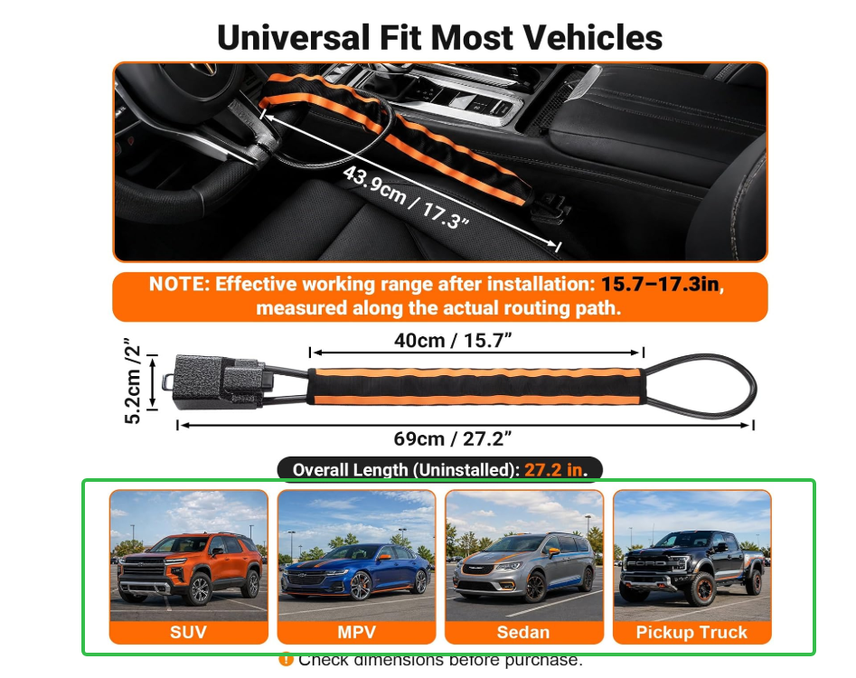
1.做多一张对比图（主图和A+） | 备注
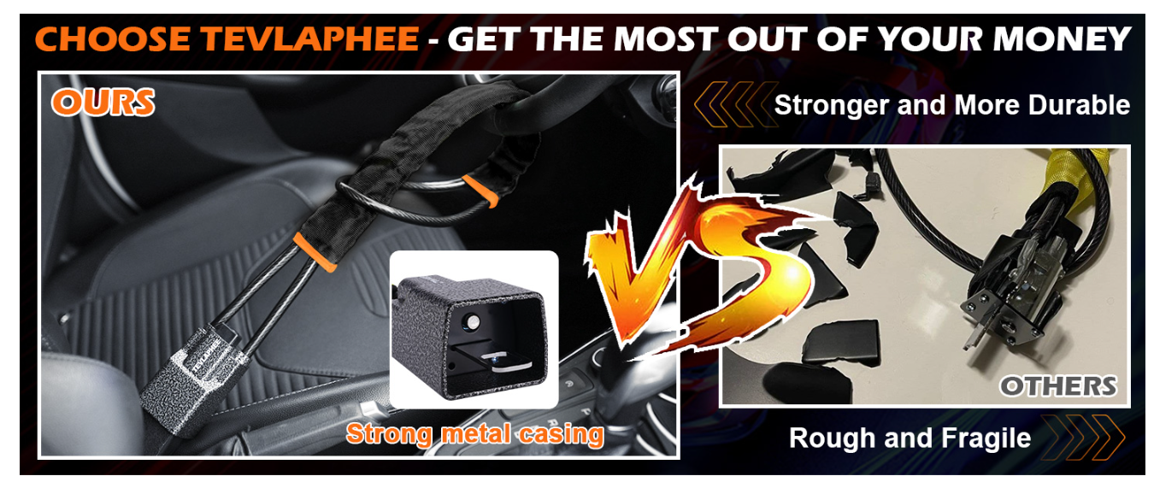 | 大概意思就是我们的铝合金头怎么砸都不容易碎，竞对的塑料头一砸就碎
https://www.amazon.com/Tevlaphee-Steering-Universal-Prevention-Security/dp/B0F7Q9PKXF/ref=sr_1_4?dib=eyJ2IjoiMSJ9.iOwZT5RlPdep_atKdkiP5nKUmHPUfaBSyvVBlOnYgamNYUIkyqtzfINrwa1f6nkPDL-MwJldZ6hEAXhVPsJHvGVNwMKZerfMVLZOjFc68KnOdxBH-Sk0fjUYWeiHt8v45A-Sll7U7Lf2kpOHRJ5iFrGI2UmUTyEvRVN6UJMo1YZBIgEKXp6nAQ5qoM6F66stJt_mZgFgP8OZM-OYpIxbu1hSvDj4Riv7phLi4g86O9Z3mqKs4cDYLG7CoFY6waiBWQuJj8SZMGpxwdht12JARfPM2WHoZ0TBqNYHd6CvF68.xKLc_isZs6cN3-iMETdcDg1v59R0i-W2HKyDzTGZqSo&dib_tag=se&keywords=Car%2BSteering%2BWheel%2BLock&qid=1787031741&sr=8-4&th=1
2.修改（主图和A+） |  | 类似这张图
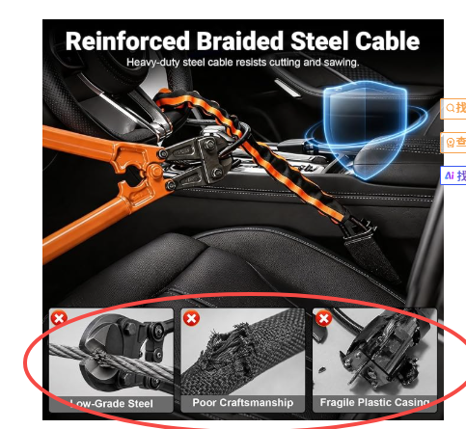 | 把下面的小图去掉，放大绳子的材质细节 | 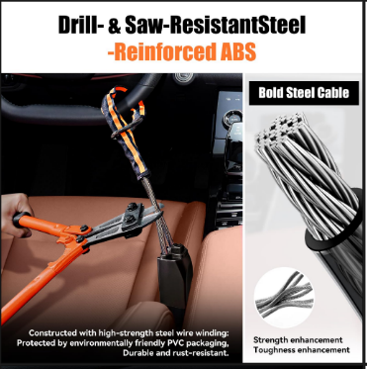
3.把车型单独弄成一张（主图和A+）

